Колонин_2_Регрессия_АД
КТ1 | Исследование регресии с помощью инструмента Анализ данных Excel

Затраты на рекламу тыс. руб. График подбора

 |  | date | x | y
 |  | Дата | Затраты на рекламу тыс. руб. | Величина продаж тыс. руб.
 |  | Декабрь | 5546 | 145214
 |  | Январь | 6548 | 151589
 |  | Февраль | 7585 | 162986 | ВЫВОД ИТОГОВ
 |  | Март | 1452 | 105289
 |  | Апрель | 4852 | 142458 | Регрессионная статистика |  | При ручном расчёте
 |  | Май | 8200 | 179000 | Множественный R | 0.76821913348 | 0.76821913348 | Коэф. Кор
 |  | Июнь | 4603 | 136782 | R-квадрат | 0.59016063704
 |  | Июль | 6200 | 125000 | Нормированный R-квадрат | 0.54917670074 | Стандартная ошибка прогноза s
 |  | Август | 6780 | 140000 | Стандартная ошибка | 17015.144046 | 17015.14405
 |  | Сентябрь | 5244 | 174023 | Наблюдения | 12
 |  | Октябрь | 4890 | 147800
 |  | Ноябрь | 8250 | 200000 | Дисперсионный анализ
 |  |  |  |  |  | df | SS | MS | F | Значимость F
 |  |  | Размер выборки n | альфа - ур. значимости | Регрессия | 1 | 4168960992 | 4168960992 | 14.399803688 | 0.0035161584613
 |  |  | 12 | 0.05 или 95% | Остаток | 10 | 2895151268.9 | 289515126.89
 |  |  |  |  | Итого | 11 | 7064112260.9

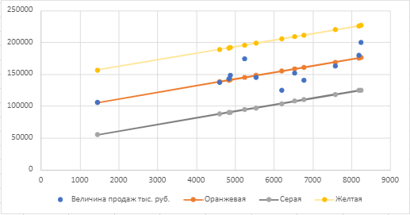
 |  |  |  |  |  | Коэффициенты | Стандартная ошибка | t-статистика | P-Значение | Нижние 95% | Верхние 95% | Нижние 95.0% | Верхние 95.0% | График ручного и автоматизированного расчёта схожи
 |  |  |  |  | Y-пересечение | 90436.940187 | 16659.606128 | 5.4285161061 | 0.00028950175661 | 53317.024515 | 127556.85586 | 53317.024515 | 127556.85586
 |  |  |  |  | Затраты на рекламу тыс. руб. | 10.333538386 | 2.7231450277 | 3.7947073258 | 0.0035161584613 | 4.2659931499 | 16.401083621 | 4.2659931499 | 16.401083621
 |  |  |  |  | При ручном расчёте | 90436.94019
 |  |  |  |  |  | 10.33353839 |  | 3.794707326 | 0.003516158

 |  |  |  |  | ВЫВОД ОСТАТКА

 |  |  |  |  | Наблюдение | Предсказанное Величина продаж тыс. руб. | Остатки
 |  |  |  |  | 1 | 147746.74407 | -2532.744074
 |  |  |  |  | 2 | 158100.94954 | -6511.9495365
 |  |  |  |  | 3 | 168816.82884 | -5830.8288425
 |  |  |  |  | 4 | 105441.23792 | -152.23792299
 |  |  |  |  | 5 | 140575.26843 | 1882.7315656
 |  |  |  |  | 6 | 175171.95495 | 3828.0450503
 |  |  |  |  | 7 | 138002.21738 | -1220.2173763
 |  |  |  |  | 8 | 154504.87818 | -29504.878178
 |  |  |  |  | 9 | 160498.33044 | -20498.330442
 |  |  |  |  | 10 | 144626.01548 | 29396.984518
 |  |  |  |  | 11 | 140967.94289 | 6832.057107
 |  |  |  |  | 12 | 175688.63187 | 24311.368131

 |  |  | 0<<0

